GS rabatforskel
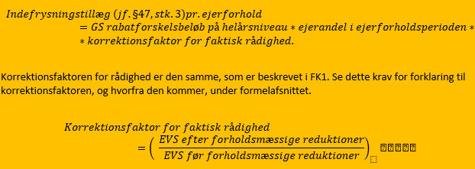
Navn på input |  | Beregning
GS rabatforskelsbeløb på helårsniveau | Y0 | -1000
Ejerandel i ejerforholdsperioden |  | 0.5
Helårligt GS rabatforskelsbeløb for ejerandelen | Y1 | -500.00
EVSFØRREDUKTION |  | 9115.6
EVSEFTERREDUKTION |  | 354.5
Korrektionsfaktor for faktisk rådighed | X4 | 0.04
GS rabatforskelsbeløb pr. ejerforhold |  | -19.44

Samlet EVS indefrysning
 | Navn på input/beregningsresultat |  | Beregning
TRIN 1 | EVS per ejerforhold | X0 | 553.68 |  | Indsæt værdi
 | Helårlig EVS i sammenligningsår før rabat og forholdsmæssige reduktioner |  | 10,673.28
 | Ejerandel i ejerforholdsperioden |  | 0.50
 | (Helårlig EVS i sammenligningsår for ejerandelen) | X1 | 5336.64
 | Helårlig EVS basisrabat |  | 0
 | Rabatberretiget ejerandel i ejerforholdet |  | 0.5
 | Helårlig EVS-basisrabat for ejerandelen | X2 | 0
 | Helårlig EVS i sammenligningsår fratrukket Helårlig EVS-basisrabat for ejerandelen (sæt til 0 hvis negativ) | X3 | 5336.64
 | EVSFØRREDUKTION |  | 1107.36
 | EVSEFTERREDUKTION |  | 1107.36
 | Korrektionsfaktor for faktisk rådighed | X4 | 1.00
 | EVS indefrysningsberegning X0-X3*X4 'EVS-indefrysning pr. ejerforhold/enhed før §47 stk. 3 ' |  | -4,782.96
 | Sæt EVS-indefrysning pr. ejerforhold/enhed før §47 stk. 3 (efter trin 1) til 0 hvis negativ |  | 0.00

TRIN 2 | GS rabatforskelsbeløb på helårsniveau | Y0 | -3662.4
 | Ejerandel i ejerforholdsperioden |  | 0.50
 | Helårligt GS rabatforskelsbeløb for ejerandelen | Y1 | -1,831.20
 | EVSFØRREDUKTION |  | 1107.36
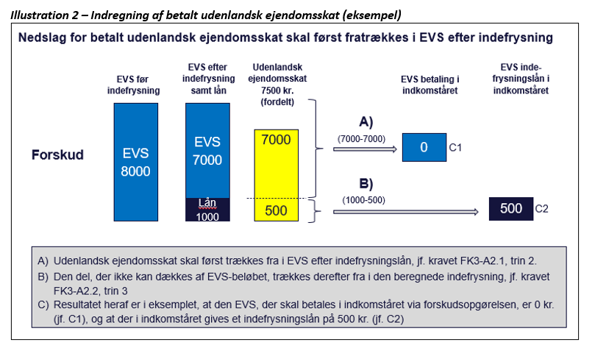
 | EVSEFTERREDUKTION |  | 1107.36
 | Korrektionsfaktor for faktisk rådighed | X4 | 1.00
 | GS rabatforskelsbeløb pr. ejerforhold |  | -1,831.20
 | EVS-indefrysning pr. ejerforhold/enhed efter §47 stk. 3 (efter trin 2) |  | 1,831.20
 | EVS efter indefrysning men før modregning af udl. betalt EVS (BUDLSKC) |  | -1,277.52 | 0

TRIN 3 | Udenlandsk betalt skat |  | 1000
 | (A) EVS efter indefrysning og modregning af udl. betalt EVS Hvis ’EVS efter indefrysning men før modregning af udl. betalt EVS’ <= ’ Betalt udenlandsk ejendomsskat’ (felt 910) sættes ’EVS efter modregning af udl. betalt EVS’= 0 Hvis ’EVS efter indefrysning men før modregning af udl. betalt EVS’ > ’Betalt udenlandsk ejendomsskat’ (felt 910) trækkes så meget som muligt af ’Betalt udenlandsk ejendomsskat’ (felt 910) fra i ’EVS efter indefrysning men før modregning af udl. betalt EVS’ (indtil man rammer 0) og gemmes i ’EVS efter modregning af udl. betalt EVS’ |  | 0.00
 | Rest af udenlandsk betalt skat til modregning |  | 2,277.52
 | (B) EVS-indefrysning efter modregning af udl. betalt EVS ’Resten’ af ’Betalt udenlandsk ejendomsskat’ (felt 910) (hvis der er en rest) skal herefter modregnes i det beregnede ’EVS-indefrysning pr. ejerforhold/enhed efter §47 stk. 3’ og resultatet gemmes i ’EVS-indefrysning efter modregning af udl. betalt EVS’. Er der stadig et beløb til rest af ’Betalt udenlandsk ejendomsskat’ (felt 910), der ikke kan modregnes, bortfalder dette restbeløb. |  | 0.00
 | Indefrysningsvalg (1:ja, 2:nej) |  | 1
Gem EVS-indefrysning pr. ejerforhold (pr. enhed) | Endelig restbeløb EVS pr. ejerforhold (pr. enhed) til betaling Har borgeren tilvalgt indefrysning, gemmes det beregnede EVS og EVS indefrysningsbeløb pr. ejerforhold (pr. enhed) i de endelige beløb ’Endelig EVS pr. ejerforhold (pr. enhed)’ og ’Endelig EVS-indefrysning pr. ejerforhold (enhed)’ |  | 0.00
 | Endelig EVS-indefrysning pr. ejerforhold (enhed) Har borgeren tilvalgt indefrysning, gemmes det beregnede EVS og EVS indefrysningsbeløb pr. ejerforhold (pr. enhed) i de endelige beløb ’Endelig EVS pr. ejerforhold (pr. enhed)’ og ’Endelig EVS-indefrysning pr. ejerforhold (enhed)’ |  | 0.00
 | Potentiel EVS-indefrysning hvis tilvalg af indefrysning Har borgeren ikke tilvalgt EVS indefrysning beregnes det potentielle EVS og EVS indefrysningsbeløb pr. ejerforhold (pr. enhed) alligevel og gemmes som potentielle beløb, der kan vises for borgeren i ’Potentiel EVS hvis tilvalg af indefrysning’ og ’Potentiel EVS-indefrysning hvis tilvalg af indefrysning’ |  | 0.00

